TIR Ejemplo1
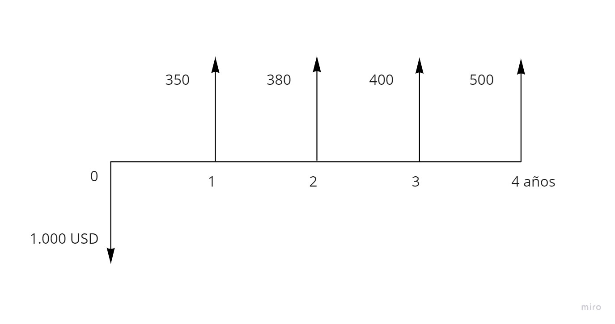
PERÍODO | VALORES
0 | -1,000
1 | 350
2 | 380
3 | 400
4 | 500

TIR | 21.39%

TIR 2
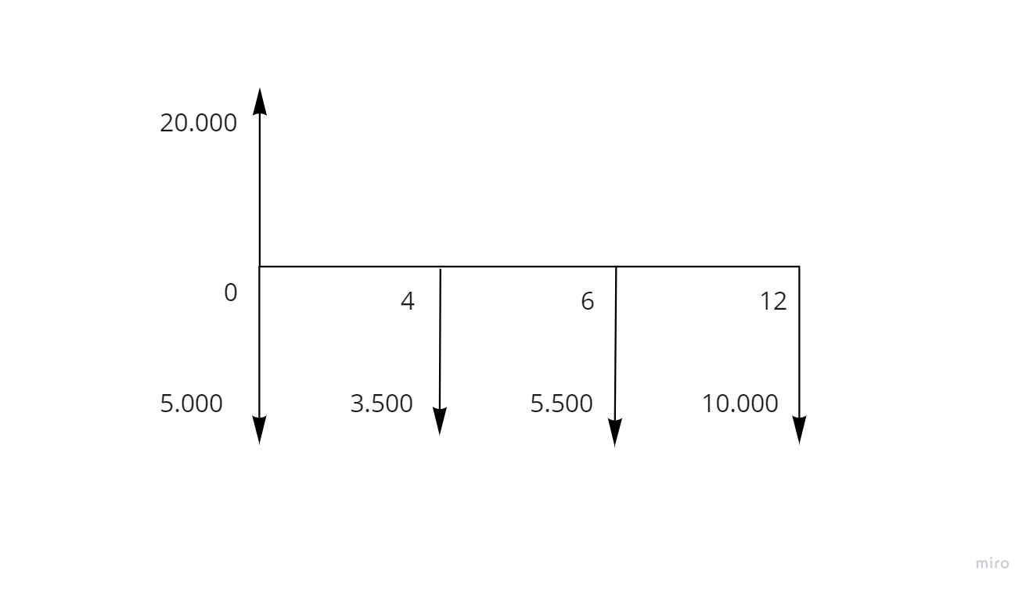
PERÍODO | VALOR
0 | 15,000
1 | -
2 | -
3 | -
4 | -3,500
5 | -
6 | -5,500
7 | -
8 | -
9 | -
10 | -
11 | -
12 | -10,000

TIR | 2.78%

